Лист1
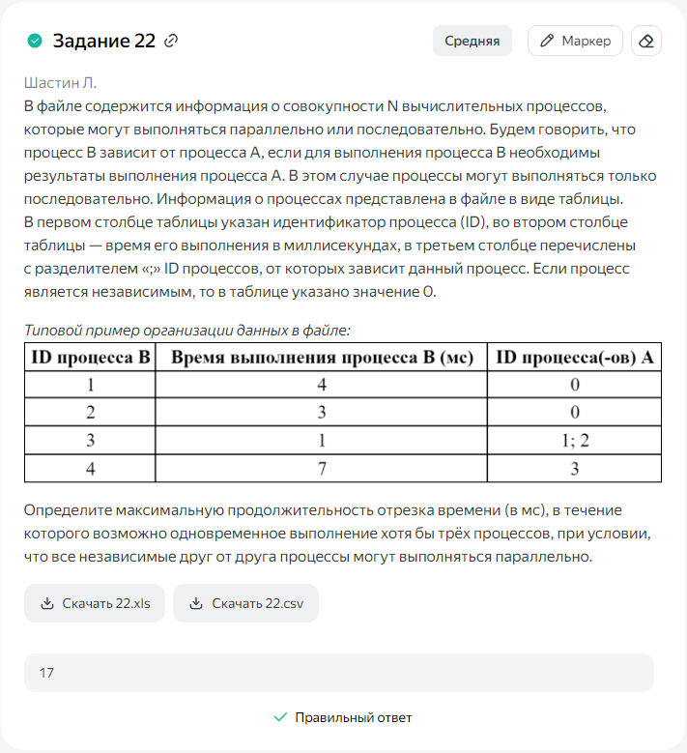
ID процесса B | Время выполнения процесса B (мс) | ID процессов A | 1 | 2 | 3 | 4 | 5 | 6 | 7 | 8 | 9 | 10 | 11 | 12 | 13 | 14 | 15 | 16 | 17 | 18 | 19 | 20 | 21 | 22 | 23 | 24 | 25 | 26 | 27 | 28 | 29 | 30 | 31 | 32 | 33 | 34 | 35 | 36 | 37 | 38 | 39
1 | 4 | 0 | 1 | 2 | 3 | 4
2 | 3 | 0 | 1 | 2 | 3
3 | 5 | 1; 2 |  |  |  |  | 1 | 2 | 3 | 4 | 5
4 | 7 | 3 |  |  |  |  |  |  |  |  |  | 1 | 2 | 3 | 4 | 5 | 6 | 7
5 | 6 | 3 |  |  |  |  |  |  |  |  |  | 1 | 2 | 3 | 4 | 5 | 6
6 | 2 | 5 |  |  |  |  |  |  |  |  |  |  |  |  |  |  |  | 1 | 2
7 | 5 | 4; 6 |  |  |  |  |  |  |  |  |  |  |  |  |  |  |  |  | 1 | 2 | 3 | 4 | 5
8 | 2 | 7 |  |  |  |  |  |  |  |  |  |  |  |  |  |  |  |  |  |  |  |  |  | 1 | 2
9 | 7 | 0 |  |  | 1 | 2 | 3 | 4 | 5 | 6 | 7
10 | 8 | 0 | 1 | 2 | 3 | 4 | 5 | 6 | 7 | 8
11 | 6 | 9 |  |  |  |  |  |  |  |  |  |  |  | 1 | 2 | 3 | 4 | 5 | 6
12 | 6 | 10 |  |  |  |  |  |  |  |  | 1 | 2 | 3 | 4 | 5 | 6
 |  |  | 3 | 3 | 4 | 3 | 3 | 3 | 3 | 3 | 3 | 3 | 3 | 4 | 4 | 4 | 3 | 3 | 3 | 1 | 1 | 1 | 1 | 1 | 1 | 0 | 0 | 0 | 0 | 0 | 0 | 0 | 0 | 0 | 0 | 0 | 0 | 0 | 0 | 0 | 0 | 17
 |  |  | 1 | 2 | 3 | 4 | 5 | 6 | 7 | 8 | 9 | 10 | 11 | 12 | 13 | 14 | 15 | 16 | 17

